Excel
4 | 15 | 15 | 15 | 15 | 15 | 15 | 15 | 15 | 15 | 15 | 15 | 15 | 15 | 11 | 16 | 11
 | Cuisiniers : PESEZ …..Evitez les volumes , n'utilisez que les poids comme les pâtissiers

 | Les cuisiniers "sont des artistes"……..ce qui ne doit pas les empêcher … d'UTILISEZ UNE BALANCE…...les résultats seront plus réguliers

 | Cuisiniers : PESEZ …..même le sel…..on ne sale pas 50L de sauce à la "chichette" au "pif" ou à l'expérience

 | la sauce crémée ne se sale pas comme la sauce tomatée etc…….
 | lien > | Les unités pifométriques

 | Mise à jour du 08 Septembre 2018 - Annule ou complète les versions précédentes les liens sont parfois éphémères; pas de panique…..demandez à Google …il vous retrouvera un lien équivalent

 |  | Transmettez vos savoirs faires peut importe qui les récupèrent pourvu qu'ils servent à un plus grand nombre

 |  | Bonne utilisation et… à chacun d'améliorer et d'adapter ces documents. J Leboucher

21 | des sites à conserver pour vos recherches de formules Excel

 | les liens sont parfois éphémères; pas de panique…..demandez à Google …il vous retrouvera un lien équivalent

 | lien > | https://web.archive.org/web/20150919082310/http://www.excelabo.net/ |  |  |  |  |  |  | lien > | https://www.excel-exercice.com/

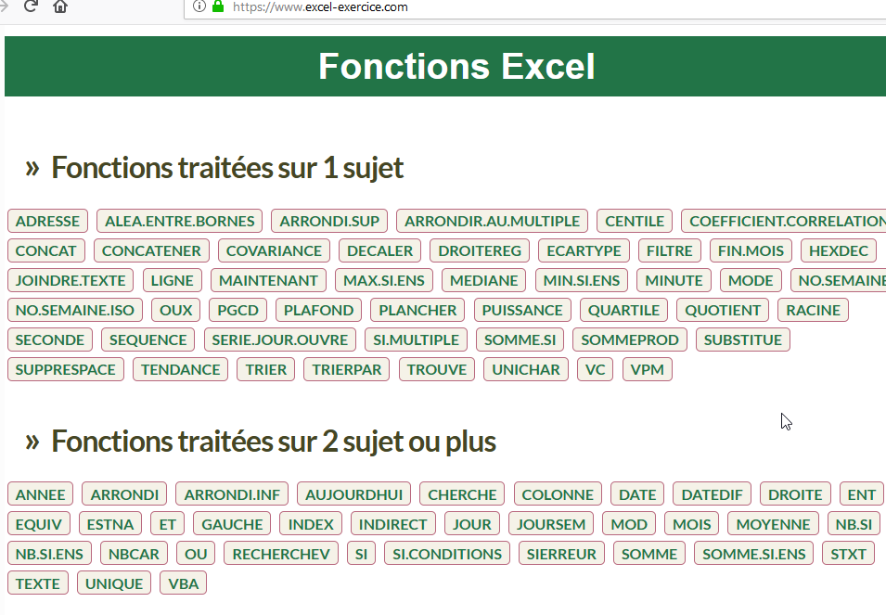
 | lien > | http://www.mdf-xlpages.com/modules/publisher/

 | lien > | Excel Québec : Formules et fonctions Excel

 | lien > | https://www.excel-downloads.com/resources/

 | lien > | https://web.archive.org/web/20150919082310/http://www.excelabo.net/

 | lien > | http://www.mdf-xlpages.com/modules/publisher/

 | lien > | Excel Québec : Formules et fonctions Excel

 | lien > | https://www.excel-downloads.com/resources/

 | lien > | https://www.excel-pratique.com/

 | lien > | http://disciplus.simplex.free.fr/classeursxl/fc-formulesconditionnelles.

 | lien > | Excel 2010 pour les nuls

 | lien > | 7 règles d’or pour appréhender un fichier Excel complexe !

 | lien > | Excel Blog

 | lien > | http://www.lecfomasque.com/36-raccourcis-excel-a-maitriser/

 | lien > | TUTO : Créer un formulaire de saisie rapidement sans macros

 | liens > | Apprendre à mettre en forme un tableau
 |  | Création d'un Graphique personnalisé
 |  | Créer des Graphiques Dynamiques et interactifs
 |  | Créer un graphique thermomètre pas à pas
 |  | Référence à une cellule dans Excel

 |  | 1-2-3 pour éviter qu'Excel considere ces 3 chiffres comme une date saisissez l'apostrophe ' avant le premier chiffre
 |  | vous pouvez aussi mettre un format de cellule Texte mais si vous réutilisez il faudra rechanger de format sinon la cellule la fonction calcul ne fonctionnera plus

 | lien > | dans un tableau regroupant les prix de différents fournisseurs.
 |  |  | Sur la ligne, mettre en couleur la cellule donc le prix est le moins cher et pouvoir recopier cette MFC sur toutes mes lignes sans avoir à la faire ligne par ligne.
 |  |  | Sélectionner l'ensemble du tableau
 |  |  | En supposant par ex que le tableau est en A2:F50
 |  |  | MFC Nouvelle règle Utiliser formule et entrer la formule :
 |  |  | =A2=MIN($A2:$F3) bien respecter les $ aux bons endroits
 |  |  | En principe les cellules vides sont ignorées
 | lien > | Comparer deux classeurs en un coup d'œil

 | lien > | Astuce...clavier
 |  |  | quand une sélection de cellules est faite avec la souris ou avec le clavier par SHIFT + Flèche Bas / droite,
 |  |  | comment se déplacer aux 4 coins de cette sélection sans rien désélectionner
 |  |  | Hé bien 2 touches:
 |  |  | CTRL + " ." (le point du pavé numérique)

 |  | lien > | Excel Québec : Formules et fonctions Excel

 | Liens | Quelques fonctions d'excel

 |  | CAR() - CODE() : Utilisation des codes caractères
 |  | CELLULE() - Nom de l'onglet, du fichier ou du répertoire dans une cellule
 |  | CHERCHE() TROUVE() - Retourne la position d'une chaîne de caractères
 |  | CNUM() - Convertir une chaîne en valeur numérique
 |  | Combinaison INDEX + EQUIV :
 |  | Comment crée une liste de recherche flexible avec des listes déroulantes | Tutoriel Excel - DE RIEN
 |  | Comment faire des recherches sur plusieurs sources
 |  | CONCATENER() - Assembler plusieurs chaînes de texte en une seule.
 |  | Créer une formule matricielle simple vidéo
 |  | CTXT() - Convertir un nombre en texte
 |  | Date d’expiration et autodestruction de fichier Excel
 |  | DATEDIF() : Calculer la différence entre deux dates
 |  | DROITE() - GAUCHE() : Extraire les premiers ou derniers caractères d'une chaîne.
 |  | EPURAGE() - Supprimer certains caractères indésirables
 |  | EXACT() - Comparer deux chaînes de texte
 |  | Excel - Comment extraire des données et les classer dans un tableau
 |  | EXCEL : DÉCOUVREZ L'UTILITÉ DE LA CALCULETTE DANS EXCEL #42
 |  | Fonctions INDEX & EQUIV - plus Fort que le Recherchev - Excel + lien fichier
 |  | Formule pour Nombres Premiers
 |  | Formules Matricielles
 |  | fusionner des fichiers de données avec Excel
 |  | http://boisgontierjacques.free.fr/pages_site/sommeprod.htm#ListeSansVide
 |  | Il existe deux façons d'utiliser la fonction INDEX :
 |  | La calculatrice cachée - Excel
 |  | La fonction INDEX dans Excel (3 utilisations différentes)
 |  | L'Assistant Somme Conditionnelle
 |  | Les fonctions INDEX et EQUIV sur Excel
 |  | MAJUSCULE() - MINUSCULE() - NOMPROPRE(): Modifier la casse d'un texte
 |  | NBCAR() - Compter les caractères d'une chaîne de texte ou d'une plage de cellules
 |  | Nommer une Plage de Cellules
 |  | Nommer une Plage Dynamique
 |  | Purgez les espaces inutiles !
 |  | Recherche Multi-Critères avec excel
 |  | Rechercher une Fonction
 |  | Références Relatives & Absolues
 |  | REMPLACER() - Echanger une chaîne de caractères par une autre
 |  | REPT() - Répéter des caractères un certain nombre de fois
 |  | STXT() - Extraire une chaîne de caractères au sein d'une autre
 |  | SUBSTITUE() - Remplacer une chaîne de texte par une autre
 |  | SUPPRESPACE() - Supprimer les espaces inutiles dans une cellule
 |  | T() - Tester et renvoyer du texte
 |  | TEXTE() - Convertir une valeur numérique en texte formaté
 |  | Utiliser Excel comme une calculatrice
 |  | un calendrier Excel magique ! - Hello de Jean-Marc Stoeffler
 |  | Le diagramme de GANTT
 |  | Application pour la gestion d’un restaurant avec ACCES

139 | POUR AUDITER LES FORMULES

 |  | Avant de saisir quoi que ce soit dans une cellule cliquez dessus pour vérifier qu'il n'y ait pas de formule

 |  | POUR AUDITER LES FORMULES

 |  | pour localiser la cellule correspondante cliquez sur l'onglet FORMULES

 |  | puis sur la fonction Repérer les antécédants >

 |  | double cliquez sur la pointe de la flèche, cela vous enverra directement à l'emplacement de saisie


 |  | Pour supprimer l'affichage des zéro sur la fiche cliquez sur : FICHIER > Option > Options avancées >

 |  | décocher Afficher un zéro dans les cellules qui ont une valeur nulle

160 | POUR IMPRIMER ajustez à 1 page en largeur sur 1 page en hauteur


 |  | POUR IMPRIMER :

 |  | SELECTIONNER LA FICHE QUI VOUS CONVIENT PUIS :

 |  |  | onglet MISE EN PAGE |  | Zone d'impression - définir |  | Marges - étroites |  | Orientation Portrait ou Paysage |  |  | Ajuster la page à 1 sur 1

 |  |  | onglet AFFICHAGE |  | Avec sauts de page |  | Ajustez les traits et pointillés bleu a l'encadrement de votre fiche en largeur et en hauteur pour n'avoir que votre fiche sur fond blanc

 |  |  |  |  | une fois que c'est fait cliquez sur Affichage Normal
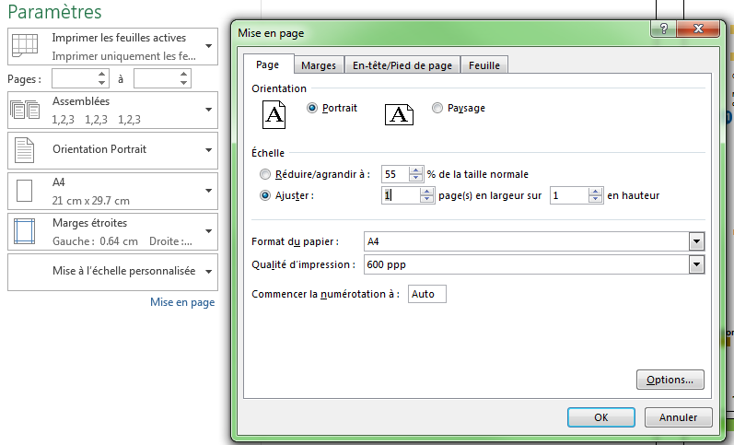
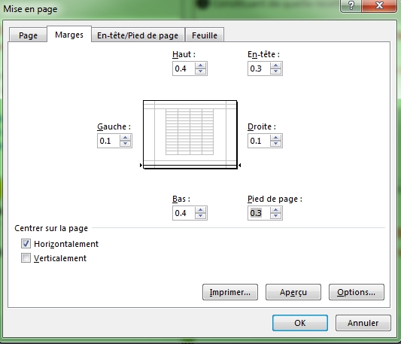
 |  |  |  |  |  |  |  |  |  |  |  |  | Pour imprimer : sélectionnez les recettes qui vous conviennent : définir la zone d'impression -Mise à l'échelle : Ajuster la feuille à 1 page

 |  |  |  |  |  |  |  |  | Continuez en cliquant sur | FICHIER |  |  | puis sur Afficher l'aperçu pour vérifier ce que vous avez sélectionné


 |  | Lien | Aperçu avant impression et mise en page dans «Excel 2013»

 |  | Lien | Afficher un aperçu des pages d’une feuille de calcul avant d’imprimer

 |  | Lien | Imprimer des pages spécifiques

 |  | Lien | Changer l'échelle d'impression |  |  |  |  |  |  | imprimer |  |  |  | et lancez l'impression

 |  | Lien | Régler les paramètres d'impression de plusieurs feuilles
 |  |  | Pour perfectionner votre Anglais
 |  | Lien | Régler les sauts de page pour contrôler les éléments imprimés sur chaque page

204 | QUELQUES FORMULES ET FONCTIONS
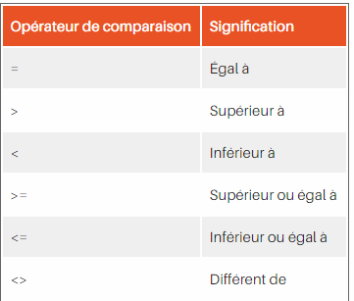
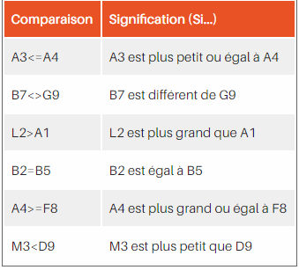

 | Vérifier si une valeur est comprise entre deux autres
 | B249 | < position colonne et n° de ligne

 | La (MFC) Mise en Forme Conditionnelle
 | B298 | < position colonne et n° de ligne

 | Formule si avec plus de 7 conditions
 | B396 | < position colonne et n° de ligne

 | SI ET OU imbriqués
 | B410 | < position colonne et n° de ligne

 | Combinaison de SI, de OU et de ET (sur une seule cellule)
 | B437 | < position colonne et n° de ligne

 | mettre une couleur spéciale à toutes les lignes paires ou impaires d'un tableau
 | B460 | < position colonne et n° de ligne

 | masquer une valeur numérique par du texte
 | B472 | < position colonne et n° de ligne

ICI | Vérifier si une valeur est comprise entre deux autres
Vérifier si une valeur est comprise entre deux autres | B249 | < position colonne et n° de ligne

 | B
 | 11 | supérieur à 10 |  | fonction > | =SI(ET(B252>=0;B252<=10);"inférieur à 10";"supérieur à 10")
 | 5 | inférieur à 10 |  | fonction > | =SI(ET(B253>=0;B253<=10);"inférieur à 10";"supérieur à 10")
 |  | 1 |  | fonction > | =SI(ET(B253>=0;B253<=10);1;0) |  |  | avec mise en forme conditionnelle de la cellule

 | ou un peu plus court...
 | B
 | 12 | FALSE |  | fonction > | =SI(ABS(B259)<=10;VRAI;FAUX) |  |  | avec mise en forme conditionnelle des cellules
 | 8 | TRUE |  | fonction > | =SI(ABS(B260)<=10;VRAI;FAUX)

 | Plus court que plus court (??)
 | B
 | 2 | TRUE |  | fonction > | =ABS(B264)<=10 |  | avec mise en forme conditionnelle des cellules
 | 12 | FALSE |  | fonction > | =ABS(B265)<=10 |  | avec mise en forme conditionnelle des cellules

 | PS: (pour le fun) Faudrait aussi (peut-être ?) gérer "le vide" qui est pris pour un 0
 | B
 | 15 | FALSE |  | fonction > | =SI((ABS(B269)<=10)*(B269<>"");VRAI) |  |  |  | avec mise en forme conditionnelle des cellules
 | 5 | TRUE |  | fonction > | =SI((ABS(B270)<=10)*(B270<>"");VRAI) |  |  |  | avec mise en forme conditionnelle des cellules

ICI | Vérifier si une valeur est comprise entre deux autres
Vérifier si une valeur est comprise entre deux autres | B277 | < position colonne et n° de ligne

 |  |  |  |  | On peut pour cela employer la fonction ET

 | la formule devient '=SI(ET(Valeur>-10;Valeur<10);Réponse_si_vrai;Réponse_si_faux)

 | B
 | 7 | 1 |  | fonction > | =SI(ET(B284>5;B284<10);1;0) |  |  | avec mise en forme conditionnelle des cellules
 | 12 | 0 |  | fonction > | =SI(ET(B285>5;B285<10);1;0) |  |  | avec mise en forme conditionnelle des cellules

 | Si on doit renvoyer uniquement VRAI ou FAUX sans autre traitement, on peut
 |  | aussi entrer directement ET(Valeur>0;Valeur<10)
 | B
 | 7 | TRUE |  | fonction > | =ET(B290>0;B290<10) |  |  | avec mise en forme conditionnelle des cellules
 | 12 | FALSE |  | fonction > | =ET(B291>0;B291<10) |  |  | avec mise en forme conditionnelle des cellules

ICI | La (MFC) Mise en Forme Conditionnelle
La (MFC) Mise en Forme Conditionnelle | B298 | < position colonne et n° de ligne
 | La (MFC) Mise en Forme Conditionnelle applique le format désiré lorsque la condition et/ou la fonction
 | renvoie VRAI.
 | VRAI et FAUX peuvent
 | être interprétés (sauf VBA), respectivement, par 1 et 0 .
 | A partir de ce principe, la formule
 | B | C
 | 16 | 12 | 1 | fonction > | =(B305<>"")*(C305<>"")*(B305<>C305) |  |  |  | avec mise en forme conditionnelle des cellules
 | 12 | 14 | 1 | fonction > | =(B306<>"")*(C306<>"")*(B306<>C306) |  |  |  | avec mise en forme conditionnelle des cellules

 |  |  | La formule est interprétée par Excel de la façon suivante
 |  |  | Si | B | ET | C | sont remplies, alors mettre la cellule en rouge, SAUF si |  |  |  | B | = | C

 | A partir de ce principe, la formule

 | B | C
 | 22 | 51 | 1 | fonction > | =(B315<>"1")*(C315<>"1")*(B315<>C315) |  |  |  | avec mise en forme conditionnelle des cellules
 | 20 | 16 | 1 | fonction > | =(B316<>"1")*(C316<>"1")*(B316<>C316) |  |  |  | avec mise en forme conditionnelle des cellules
 | 20 | 20 | 0 | fonction > | =(B317<>"1")*(C317<>"1")*(B317<>C317)
 |  |  | d'où: 1*1*1=1 <=> VRAI, le format est appliqué.

 |  |  |  |  | si B est différent de rien => VRAI <=> 1
 |  |  |  |  | si C est différent de rien: => VRAI <=> 1
 |  |  |  |  | si C233 est différent de C198: => VRAI <=> 1

 | Lien > | https://www.google.com/search?client=firefox-b-d&ei=Je9PXfCJE4XuaaHzjpAM&q=excel+mise+en+forme+conditionnelle&oq=excel+mise+en+forme+conditionnelle&gs_l=psy-ab.12..0i71l8.0.0..173615...0.0..0.0.0.......0......gws-wiz.cTQ4bIqPPXA&ved=0ahUKEwiwsMyWz_rjAhUFdxoKHaG5A8IQ4dUDCAo | <

ICI | La (MFC) Mise en Forme Conditionnelle
La (MFC) Mise en Forme Conditionnelle | B328 | < position colonne et n° de ligne

 |  | Si au moins une des conditions n'est pas remplie:

 |  |  |  |  | ET

 | B | C
 | 14 | 50 | 1 | fonction > | =(B335<>"1")*(C335<>"1")*(B335<>C335) |  |  |  | avec mise en forme conditionnelle des cellules
 | 20 | 16 | 1 | fonction > | =(B336<>"1")*(C336<>"1")*(B336<>C336) |  |  |  | avec mise en forme conditionnelle des cellules
 | 20 | 20 | 0 | fonction > | =(B337<>"1")*(C337<>"1")*(B337<>C337) |  |  |  | avec mise en forme conditionnelle des cellules
 | d'où: 1*1*0=0 <=> FAUX, le format conditionnel ne sera pas appliqué.

ICI | La (MFC) Mise en Forme Conditionnelle
La (MFC) Mise en Forme Conditionnelle | B343 | < position colonne et n° de ligne

 |  | Maintenant si au moins une des conditions n'est pas remplie:

 |  |  |  |  | OU

 | B | C
 | 14 | 50 | 2 | fonction > | =((B350<>"")+(C350<>""))*(B350<>C350)
 | 20 | 16 | 2 | fonction > | =((B351<>"")+(C351<>""))*(B351<>C351)
 | 20 | 20 | 0 | fonction > | =((B352<>"")+(C352<>""))*(B352<>C352)
 | si | B350 | est différent de rien => VRAI <=> 1
 | si | B351 | n'est pas différent de rien: => FAUX <=> 0
 | si | B350 | est différent de |  | C350 | => VRAI <=> 1
 | d'où: (1+0)*1 = 1 <=> VRAI, le format est appliqué.

ICI | La (MFC) Mise en Forme Conditionnelle
La (MFC) Mise en Forme Conditionnelle | B360 | < position colonne et n° de ligne

 |  |  |  |  | En ce qui concerne le "sauf"…

 |  |  | Imaginons qu'il soit nécessaire de calculer la moyenne des valeurs d'une
 |  |  | plage de cellules (Zn={2;4;0;6}), mais en ne prenant pas en compte les
 |  |  | valeurs égales à 0, donc, en prenant en compte toutes les valeurs "sauf", celles
 |  |  | égales à 0.
 |  |  | Cette moyenne pourrait s'obtenir de la sorte:
 |  |  | (formule matricielle)
 |  |  | {=MOYENNE(SI(Zn<>0;Zn))}

 |  |  | Excel va interpréter de la façon suivante:
 |  |  | =MOYENNE(SI({VRAI;VRAI;FAUX;VRAI};{2;4;0;6}))
 |  |  | puis, en ne retenant que la condition vérifiée, donc VRAI
 |  |  | =MOYENNE({2;4;FAUX;6})
 |  |  | soit: 4
 |  |  | (nb: la formule pourrait d'ailleurs être simplifiée, puisque 0 = FAUX, par
 |  |  | {=MOYENNE(SI(Zn;Zn))})

 |  | SI, OU et SAUF dans une formule |  |  | Liens | Documents |  | Vidéos

 |  | Comment traduire le ET et le SAUF dans une formule ? Par exemple, dans une mise en forme conditionnelle, comment écrire les conditions suivantes :

 |  | Si C3 ET C4 sont remplies, alors mettre la cellule en rouge, SAUF si C3=C4.
 |  | Excel propose quatre types d'opérateurs
 |  | de calcul différents : arithmétiques, de comparaison, de texte et de
 |  | référence. (regarde à la page formules pour une liste
 |  | des différents opérateurs disponibles dans chaque catégorie).

ICI | Formule si avec plus de 7 conditions
Formule si avec plus de 7 conditions | B396 | < position colonne et n° de ligne

 |  |  | Lien | Formule si avec plus de 7 conditions
 |  |  | dans une formule, on ne peut pas imbriquer plus de 7 si. Mais comment faire quand on a plus de 7 conditions à traiter ?
 |  |  | Un exemple pour 20 "conditions..."
 |  |  | (remplace la formule SI(), sur une seule ligne )
 |  |  | avec les valeurs correspondantes pour a, b, c, etc...de n1 à n20

 |  |  | =INDEX({35,5;45,5;60,25;n4;n5;n6;n7;n8;n9;n10;n11;n12;n13;
 |  |  | n14;n15;n16;n17;n18;n19;n20};EQUIV(A4;{"a";"b";"c";"d";"e";"f";
 |  |  | "g";"h";"i";"j";"k";"l";"m";"n";"o";"p";"q";"r";"s";"t"};0))

ICI | SI ET OU imbriqués
SI ET OU imbriqués | B410 | < position colonne et n° de ligne

 | Lien | SI ET OU imbriqués
 | Je ne comprends pas comment il faut lire ces formules avec des si et des ou imbriqués...
 | Principe :
 | =Si(ou(ceci=cela;monTruc>tonTruc;...);réponse si vrai; réponse si faux)
 | Idem pour le ET logique

 | Prenons un exemple :
 | soient trois valeurs dans les colonnes A, B et C que tu veux comparer deux à deux. Tu veux que
 | ta formule te dise si au moins deux de ces valeurs sont identiques.Tu écris :
 | B | C | D
 | 2 | 3 | 1 | Toutes différentes
 |  |  |  | SI(OU(B134=C134;B134=D134;C134=D134);"au moins deux valeurs identiques";"Toutes différentes")
 | Ce qu'en français tu peux lire : si au moins une des trois
 | conditions que je teste (b74=c74;b74=d74;c74=d74) est vraie alors tu écris "au moins deux valeurs identiques". Sinon tu écris "toutes différentes".

 | Avec ET à la place de OU dans la formule, il faut que toutes les conditions soient vraies pour
 | que la formule renvoie vrai et qu'il y en ait seulement une de fausse pour que le test échoue.
 | Dans ce cas tu écrirais plutôt:
 | B | C | D
 | 2 | 3 | 1 | Au moins deux valeurs différentes
 |  |  |  | SI(ET(B142=C142;B142=D142;C142=D142);"Toutes identiques";"Au moins deux valeurs différentes")

ICI | Combinaison de SI, de OU et de ET (sur une seule cellule)
Combinaison de SI, de OU et de ET (sur une seule cellule) | B437 | < position colonne et n° de ligne

 | Combinaison de SI, de OU et de ET (sur une seule cellule)
 | Est ce que la première facture est de 123€ pour Sabatier ?

 | Sabatier | 123 € | OUI | fonction > | =SI(ET(B442="Sabatier";C442=123);"OUI";"NON")
 | Lambert | 123 € | non | fonction > | =SI(ET(B443="Sabatier";C443=123);"oui";"non")
 | Sabatier | 125 € | non | fonction > | =SI(ET(B444="Sabatier";C444=123);"oui";"non")

 | Est ce qu'il y a au moins une facture en attente ou une pour JC ?

 | JC | en attente | oui | fonction > | =SI(OU(B448="JC";C448="en attente");"oui";"non")
 | JC | payée | oui | fonction > | =SI(OU(B449="JC";C449="en attente");"oui";"non")
 | ROBERT | en attente | oui | fonction > | =SI(OU(B450="JC";C450="en attente");"oui";"non")
 | ROBERT | payée | non | fonction > | =SI(OU(B451="JC";C451="en attente");"oui";"non")

 | Il existe une méthode très simple, et qui ne fait pas appel aux macros, qui consiste à obtenir les couleurs
 | (3 couleurs maximum plus la couleur par défaut jusqu'à la version 2003 de Word) en tapant R, B ou V dans les cellules et en employant
 | la mise en forme conditionnelle pour qu'elles se colorent en rouge, bleu et vert. Il suffit ensuite d'utiliser la fonction NB.SI
 | pour compter le nombre de cellules contenant chacune de ces lettres ...

ICI | mettre une couleur spéciale à toutes les lignes paires ou impaires d'un tableau
mettre une couleur spéciale à toutes les lignes paires ou impaires d'un tableau | B460 | < position colonne et n° de ligne

 | magique formule de JMS : pour mettre une couleur spéciale à toutes les lignes paires ou impaires d'un tableau (pour mieux en différencier visuellement les lignes)

 |  | on peut mettre sur toutes les cellules du tableau :
 |  | format mise en forme conditionnelle > [la formule est] [ =MOD(LIGNE();2) ]

 |  | pour les cellules des lignes impaires [ =MOD(LIGNE()+1;2) ]
 |  | remarque, cette couleur résiste au tri, à la duplication, à l'insertion et à la suppression de ligne,

ICI | masquer une valeur numérique par du texte
masquer une valeur numérique par du texte | B472 | < position colonne et n° de ligne

 |  | masquer une valeur numérique par du texte : format cellule>nombre>personnalisé> type : 'texte à aficher". Si on place une valeur numérique dans cette cellule,
 |  | seul le texte à afficher apparaîtra.
 |  | Cette valeur peut servir ensuite pour des calcules, des recherchesV, etc... (utile dans des cas pointu => destiné donc aux experts)

 |  | Pour ne coller le contenu d'une liste que dans une seule cellule, il faut copier la cellule, entrer dans la cellule destination (double-clic ou F2)
 |  | et coller lorsque le curseur clignote à l'intérieur de la cellule, ou dans la barre de formule..

 |  | pour éviter le DIV/0 au lieu d'écrire par exemple «=J3/K3» on écrit «=SI(K3;J3/K3;"")»

 |  | le format personnalisé qui permet de mettre un « s » au pluriel ; exemple :
 |  | [>1]# ##0" jours";# ##0" jour "

 |  | Dans une cellule, en mode modification, on peut insérer un des caractères spéciaux (édition> insérer > caractères spéciaux)....
 |  | Ils se mettront automatiquement dans la police du caractère choisi. Exemple : Ö¤§€þîí

491 | Graphiques

 | Lien | Vidéos

 | Lien | Documents

 | Un beau dessin valant souvent mieux qu'un long discours, Excel permet de produire un graphique a partir de données numériques.
 | Pour obtenir un graphique, il faut :
 | 1. Sélectionner dans un premier temps l’ensemble des données que l’on veut représenter. Il est préférable de sélectionner les étiquettes
 | devant servir de légende avec les données a représenter.
 | 2. Cliquer ensuite sur l’icône ou choisir l’entrée « Graphique… » dans le menu « Insertion ».

 | L’assistant graphique apparait.
 | 1. La première page permet de choisir le type de graphique voulu parmi les nombreux disponibles.
 | 2. La deuxième page, a laquelle on accède en cliquant sur le bouton « suivant » permet de corriger si nécessaire la plage de données,
 | c’est a dire les cellules qui contiennent les informations a représenter. Il est également possible de préciser si les séries de données doivent être
 | prises en ligne ou en colonne. Par défaut, Excel prend les séries en colonnes si le nombre de colonne est supérieur au nombre de ligne
 | et inversement. Un deuxième onglet dans cette page autorise de choisir le nom des séries (la série janvier, février, mars… est la série des mois
 | par exemple), permet de modifier leur limite, de choisir de nouveaux ensembles d’étiquettes pour les données.

 | 3. La troisième page dépend du type de graphique sélectionne. Elle permet d’affiner la présentation du type de présentation choisi.
 | Ainsi pour un histogramme, il est par exemple possible d’indiquer :
 | · ce que l’on veut voir apparaÓtre sur les étiquettes (onglet « Etiquettes des données »),
 | · si l’on veut voir la table des données en plus du graphique (onglet « table de données ») ,
 | · si l’on veut ou non afficher une légende et a quel emplacement (onglet « Légende »,
 | · si l’on désire un quadrillage, horizontal ou vertical (onglet « Quadrillage »),
 | · si l’on veut voir apparaÓtre l’axe des X et celui des Y et sous quelle forme (onglet « Axes »),
 | · quel titre on désire donner aux axes et au graphique en général (onglet « Titres »).
 | 4. La quatrième et dernière page permet de choisir entre l’incorporation du graphique dans une feuille de calcul existante ou la création
 | d’une nouvelle feuille.

 | Il est possible de modifier chacun de ces choix par la suite. En effet un clic avec le bouton droit de la souris sur une des composantes du graphique
 | permet de faire apparaÓtre un menu. Ce menu permet d’accéder et de modifier les caractéristiques de l’objet sélectionne.

 | En cliquant une seule fois par exemple sur les barres d’un histogramme et en choisissant dans le menu « Format de série de données »,
 | , on obtient une fenêtre qui permet entre autre de demander une couleur différente pour chaque barre de l’histogramme (onglet « Options »
 | , case « Variation de couleurs par point »).

 | Les objets qui composent un graphique sont les suivants :
 | 1. La zone de graphique dans son ensemble.
 | 2. Le titre du graphique ainsi que les titres des axes sont des zones de texte. On peut donc modifier toutes les caractéristiques de la police
 | de caractères utilisée ou bien encore l’inclinaison du texte.
 | 3. La zone des légendes. A l’intérieur de cette zone, il est encore possible de sélectionner chaque légende.
 | En effet chaque légende est une zone de texte.
 | 4. L’axe des abscisses et celui des ordonnées.
 | 5. Le quadrillage des abscisses et celui des ordonnées.
 | 6. La zone de traÁage qui permet par exemple de rajouter un quadrillage.
 | 7. L’ensemble des composantes du graphique (les barres pour un histogramme, les secteurs pour un graphique en camembert…)
 | ou chaque composante séparément.

541 | Astuces

 |  | magique formule de JMS : pour mettre une couleur spéciale à toutes les lignes paires ou impaires d'un tableau (pour mieux en différencier visuellement les lignes, comme ici-même),
 |  | on peut mettre sur toutes les cellules du tableau :
 |  | format mise en forme conditionnelle > [la formule est] [ =MOD(LIGNE();2) ]

 |  | pour les cellules des lignes impaires [ =MOD(LIGNE()+1;2) ]
 |  | remarque, cette couleur résiste au tri, à la duplication, à l'insertion et à la suppression de ligne,

 |  | masquer une valeur numérique par du texte : format cellule>nombre>personnalisé> type : 'texte à aficher". Si on place une valeur numérique dans cette cellule,
 |  | seul le texte à afficher apparaîtra.
 |  | Cette valeur peut servir ensuite pour des calcules, des recherchesV, etc... (utile dans des cas pointu => destiné donc aux experts)

 |  | Pour ne coller le contenu d'une liste que dans une seule cellule, il faut copier la cellule, entrer dans la cellule destination (double-clic ou F2)
 |  | et coller lorsque le curseur clignote à l'intérieur de la cellule, ou dans la barre de formule..

 |  | au lieu d'utiliser un =si( ; ; ) on peut utiliser le fait qu'une condition juste = 1 , une condition fausse = 0
 |  | exemple dans cette formule =C1&REPT("/";ESTVIDE(F1))&F1 de concaténation des contenus de C1 et F1 avec un caractère "/" si F1 n'est pas vide

 |  | pour avoir un nombre de chiffres constant pour toute une colonne de valeurs numériques à l'affichage :
 |  | il suffira de mettre un format personnalisé : format cellule > nombres > personnalisé... type : "0000000000"
 |  | Par contre, pour avoir réellement le contenu de la cellule avec ce format, il faudra appliquer la fonction TEXTE(quoi;comment) ;
 |  | exemple 123456 sera converti en 0000123456 par la fonction =TEXTE(A1;"0000000000").

 |  | pour rajouter un commentaire dans une formule sans utiliser la fonction commentaire on peut utiliser le fait que +("...commentaire quelconque..."="") est égal à +0.

 | Lien > | Comment éviter l'affichage de #DIV/0! ? |  |  | http://www.mdf-xlpages.com/modules/smartfaq/faq.php?faqid=89

 |  | masquer l'affichage d'une cellule : format cellule personnalisé type : ;;;

 |  | le format personnalisé qui permet de mettre un « s » au pluriel ; exemple :
 |  | [>1]# ##0" jours";# ##0" jour "

 |  | Dans une cellule, en mode modification, on peut insérer un des caractères spéciaux (édition> insérer > caractères spéciaux)....
 |  | Ils se mettront automatiquement dans la police du caractère choisi. Exemple : Ö¤§€þîí

 | 1. Sélectionner dans un premier temps l’ensemble des données que l’on veut représenter. Il est préférable de sélectionner les étiquettes
 | devant servir de légende avec les données a représenter.
 | 2. Cliquer ensuite sur l’icône ou choisir l’entrée « Graphique… » dans le menu « Insertion ».

 | L’assistant graphique apparait.
 | 1. La première page permet de choisir le type de graphique voulu parmi les nombreux disponibles.
 | 2. La deuxième page, a laquelle on accède en cliquant sur le bouton « suivant » permet de corriger si nécessaire la plage de données,
 | c’est a dire les cellules qui contiennent les informations a représenter. Il est également possible de préciser si les séries de données doivent être
 | prises en ligne ou en colonne. Par défaut, Excel prend les séries en colonnes si le nombre de colonne est supérieur au nombre de ligne
 | et inversement. Un deuxième onglet dans cette page autorise de choisir le nom des séries (la série janvier, février, mars… est la série des mois
 | par exemple), permet de modifier leur limite, de choisir de nouveaux ensembles d’étiquettes pour les données.

 | 3. La troisième page dépend du type de graphique sélectionne. Elle permet d’affiner la présentation du type de présentation choisi.
 | Ainsi pour un histogramme, il est par exemple possible d’indiquer :
 | · ce que l’on veut voir apparaÓtre sur les étiquettes (onglet « Etiquettes des données »),
 | · si l’on veut voir la table des données en plus du graphique (onglet « table de données ») ,
 | · si l’on veut ou non afficher une légende et a quel emplacement (onglet « Légende »,
 | · si l’on désire un quadrillage, horizontal ou vertical (onglet « Quadrillage »),
 | · si l’on veut voir apparaÓtre l’axe des X et celui des Y et sous quelle forme (onglet « Axes »),
 | · quel titre on désire donner aux axes et au graphique en général (onglet « Titres »).
 | 4. La quatrième et dernière page permet de choisir entre l’incorporation du graphique dans une feuille de calcul existante ou la création
 | d’une nouvelle feuille.

 | Il est possible de modifier chacun de ces choix par la suite. En effet un clic avec le bouton droit de la souris sur une des composantes du graphique
 | permet de faire apparaÓtre un menu. Ce menu permet d’accéder et de modifier les caractéristiques de l’objet sélectionne.

 | En cliquant une seule fois par exemple sur les barres d’un histogramme et en choisissant dans le menu « Format de série de données »,
 | , on obtient une fenêtre qui permet entre autre de demander une couleur différente pour chaque barre de l’histogramme (onglet « Options »
 | , case « Variation de couleurs par point »).

 | Les objets qui composent un graphique sont les suivants :
 | 1. La zone de graphique dans son ensemble.
 | 2. Le titre du graphique ainsi que les titres des axes sont des zones de texte. On peut donc modifier toutes les caractéristiques de la police
 | de caractères utilisée ou bien encore l’inclinaison du texte.
 | 3. La zone des légendes. A l’intérieur de cette zone, il est encore possible de sélectionner chaque légende.
 | En effet chaque légende est une zone de texte.
 | 4. L’axe des abscisses et celui des ordonnées.
 | 5. Le quadrillage des abscisses et celui des ordonnées.
 | 6. La zone de traÁage qui permet par exemple de rajouter un quadrillage.
 | 7. L’ensemble des composantes du graphique (les barres pour un histogramme, les secteurs pour un graphique en camembert…)
 | ou chaque composante séparément.

 |  | magique formule de JMS : pour mettre une couleur spéciale à toutes les lignes paires ou impaires d'un tableau (pour mieux en différencier visuellement les lignes, comme ici-même),
 |  | on peut mettre sur toutes les cellules du tableau :
 |  | format mise en forme conditionnelle > [la formule est] [ =MOD(LIGNE();2) ]

 |  | pour les cellules des lignes impaires [ =MOD(LIGNE()+1;2) ]
 |  | remarque, cette couleur résiste au tri, à la duplication, à l'insertion et à la suppression de ligne,

 |  | masquer une valeur numérique par du texte : format cellule>nombre>personnalisé> type : 'texte à aficher". Si on place une valeur numérique dans cette cellule,
 |  | seul le texte à afficher apparaîtra.
 |  | Cette valeur peut servir ensuite pour des calcules, des recherchesV, etc... (utile dans des cas pointu => destiné donc aux experts)

 |  | Pour ne coller le contenu d'une liste que dans une seule cellule, il faut copier la cellule, entrer dans la cellule destination (double-clic ou F2)
 |  | et coller lorsque le curseur clignote à l'intérieur de la cellule, ou dans la barre de formule..

 |  | au lieu d'utiliser un =si( ; ; ) on peut utiliser le fait qu'une condition juste = 1 , une condition fausse = 0
 |  | exemple dans cette formule =C1&REPT("/";ESTVIDE(F1))&F1 de concaténation des contenus de C1 et F1 avec un caractère "/" si F1 n'est pas vide

 |  | pour avoir un nombre de chiffres constant pour toute une colonne de valeurs numériques à l'affichage :
 |  | il suffira de mettre un format personnalisé : format cellule > nombres > personnalisé... type : "0000000000"
 |  | Par contre, pour avoir réellement le contenu de la cellule avec ce format, il faudra appliquer la fonction TEXTE(quoi;comment) ;
 |  | exemple 123456 sera converti en 0000123456 par la fonction =TEXTE(A1;"0000000000").

 |  | pour s'assurer que le fichier est bien l'original, utiliser cette formule qui récupère le nom complet du fichier.
 |  | Exemple : =SI(CELLULE("nomfichier";C1)="\\rcg006bur\usei_cartographie\[Cartographie V6.xls]sites";"";"cartographie COPIE")
 |  | cartographie COPIE

 |  | pour rajouter un commentaire dans une formule sans utiliser la fonction commentaire on peut utiliser le fait que +("...commentaire quelconque..."="") est égal à +0.

 |  | ce format personnalisé permet de mettre un s aux unités utilisées : [>1]Standard" jours";[=1]Standard" jour"; essayez égalemen t : Standard" €"**

 |  | pour éviter le DIV/0 au lieu d'écrire par exemple «=J3/K3» on écrit «=SI(K3;J3/K3;"")»

 |  | masquer l'affichage d'une cellule : format cellule personnalisé type : ;;;

 |  | le format personnalisé qui permet de mettre un « s » au pluriel ; exemple :
 |  | [>1]# ##0" jours";# ##0" jour "

 |  | Dans une cellule, en mode modification, on peut insérer un des caractères spéciaux (édition> insérer > caractères spéciaux)....
 |  | Ils se mettront automatiquement dans la police du caractère choisi. Exemple : Ö¤§€þîí

relations formules
 |  | Excel: Outils d'analyse
lien > | lien > | http://lecompagnon.info/excel/analyse.htm
 |  | Les fonctions d'Excel
lien > | lien > | http://www.astucesinternet.com/modules/smartsection/item.php?itemid=85
 |  | Afficher les relations entre formules et cellules

 |  | Il est parfois difficile de vérifier l’exactitude d’une formule ou de détecter la source d’une erreur lorsque la formule utilise des cellules antécédentes ou dépendantes :

 |  | Les cellules antécédentes sont des cellules désignées par une formule dans une autre cellule. Par exemple, si la cellule D10 contient la formule =B5, la cellule B5 est antécédente à la cellule D10.

 |  | Les cellules dépendantes contiennent des formules qui font référence à d’autres cellules. Par exemple, si la cellule D10 contient la formule =B5, la cellule D10 est dépendante de la cellule B5.

 | ❶ | Pour vous aider lors de la vérification de vos formules, vous pouvez utiliser les fonctions Repérer les antécédents etRepérer les dépendants, qui permettent, d’une part,
 |  | la représentation graphique et, d’autre part, de retracer le suivi des relations entre les cellules et les formules, par l’intermédiaire des flèches d’audit.

 | 1 | 1. Cliquez sur le bouton Microsoft Office
 |  | , cliquez sur Options Excel, puis sur la catégorie Options avancées.

 | 2 | 2. Dans la section Afficher les options pour ce classeur, sélectionnez le classeur de votre choix, puis vérifiez si l’option Tous est activée sous Pour des objets, afficher.

 | 3 | 3. Si des formules font référence à des cellules d’un autre classeur, ouvrez ce classeur. Microsoft Office Excel ne peut accéder à une cellule d’un classeur qui n’est pas ouvert.

 | 4 | 4. Effectuez l’une des actions suivantes.

 | ❷ | Pour repérer les cellules dont les données sont utilisées dans une formule (antécédents)

 | A | a. Sélectionnez la cellule contenant la formule pour laquelle vous voulez rechercher les antécédents.

 | B | b. Pour afficher une flèche d’audit pour chaque cellule fournissant directement des données à la cellule active, sous l’onglet Formules, dans le groupe Audit de formules, cliquez sur Repérer les antécédents
 |  | .

 |  | Les flèches bleues désignent les cellules ne contenant pas d’erreurs. Les flèches rouges désignent celles qui produisent des erreurs.
 |  | Si la cellule sélectionnée est référencée par une cellule d’une autre feuille de calcul ou d’un autre classeur, une flèche noire pointe de la cellule sélectionnée vers une icône de feuille de calcul
 |  | . Toutefois, l’autre classeur doit être ouvert pour qu’Excel puisse repérer ces dépendances.

 | C | c. Pour identifier le prochain niveau de cellules fournissant des données à la cellule active, cliquez de nouveau sur Repérer les antécédents
 |  | .

 | D | d. Pour supprimer les flèches d’audit d’un niveau à la fois, en commençant par l’antécédent le plus éloigné de la cellule active, sous l’onglet Formules,
 |  | dans le groupe Audit de formules, cliquez sur la flèche située en regard des options Supprimer les flèches, puis cliquez sur Supprimer les flèches des antécédents
 |  | . Pour supprimer un autre niveau de flèches d’audit, cliquez de nouveau sur ce bouton.

 | ❸ | Pour repérer les formules qui font référence à une cellule particulière (dépendants)

 | A | a. Sélectionnez la cellule pour laquelle vous voulez identifier les dépendants.

 | B | b. Pour afficher une flèches d’audit pour chaque cellule dépendant de la cellule active, sous l’onglet Formulesdu groupe Audit de formules, cliquez sur Repérer les dépendants
 |  | ..
 |  | Les flèches bleues désignent les cellules ne contenant pas d’erreurs. Les flèches rouges désignent celles qui produisent des erreurs.
 |  | Si la cellule sélectionnée est référencée par une cellule d’une autre feuille de calcul ou d’un autre classeur, une flèche noire pointe de la cellule sélectionnée vers une icône de feuille de calcul
 |  | . Toutefois, l’autre classeur doit être ouvert pour qu’Excel puisse repérer ces dépendances.

 | C | c. Pour identifier le prochain niveau de cellules dépendant de la cellule active, cliquez à nouveau sur Repérer les dépendants
 |  | .

 | D | d. Pour supprimer les flèches d’audit d’un niveau à la fois, en commençant par le dépendant le plus éloigné de la cellule active,
 |  | sous l’onglet Formules, dans le groupe Audit de formules, cliquez sur la flèche située en regard des options Supprimer les flèches, puis cliquez sur Supprimer les flèches des dépendants
 |  | . Pour supprimer un autre niveau de flèches d’audit, cliquez de nouveau sur ce bouton.

 | ❹ | Afficher toutes les relations dans une feuille de calcul

 | A | a. Dans une cellule vide, tapez = (signe égal).

 | B | b. Cliquez sur le bouton Sélectionner tout.

 | C | c. Sélectionnez la cellule, puis, sous l’onglet Formules, dans le groupe Audit de formules, double-cliquez surRepérer les antécédents
 |  | .
 |  | Problème : Microsoft Excel émet un signal sonore lorsque je clique sur Repérer les antécédents ou Repérer les dépendants.

 |  | Si Excel émet un signal sonore lorsque vous cliquez sur Repérer les dépendants
 |  | ou sur Repérer les antécédents
 |  | , cela signifie soit qu’Excel a repéré tous les niveaux de la formule, soit que vous essayez de repérer un élément impossible à détecter.

83 | Excel 2010 : trouvez la faille dans vos formules de calcul [astuce]

 |  | Que faire si vos formules ne donnent pas le résultat escompté ou vous renvoient des messages d'erreur ? Pas de panique : Excel fourmille d'outils permettant de décortiquer une formule et d'en localiser le défaut.
 |  | 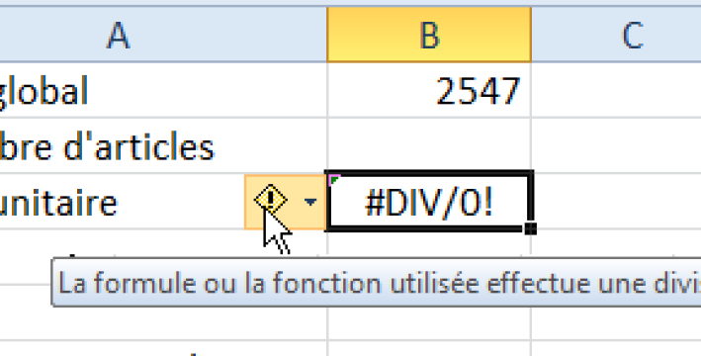

 |  | Votre formule n'affiche pas un nombre, mais un message d'erreur ? Ce dernier peut vous aider à identifier l'anomalie. Passons sur le plus simple :#DIV/0 (division par zéro) : vous vous êtes sans doute trompé en divisant un nombre par une cellule vide.
 |  | Un peu moins évident : le message #REF signifie que l'un des éléments de votre formule a disparu. Peut-être avez-vous supprimé une ligne ou une colonne contenant un des termes de la formule.
 |  | Si vous lisez #NOMBRE, c'est que vous avez tenté d'utiliser une fonction mathématique en dehors de ses limites, par exemple la racine carrée ou le logarithme d'un nombre négatif.

 |  | Décortiquez vos formules
 |  | 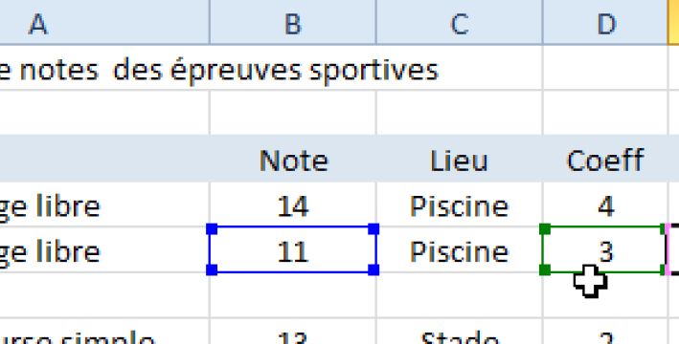

 |  | Parfois, la formule n'affiche pas un message d'erreur, mais donne un résultat aberrant. Il faut donc l'analyser pour en trouver la cause.
 |  | Commencez par double-cliquer sur la formule : les cellules qu'elle utilise (B5et D5 dans l'exemple ci-contre) sont entourées, dans la formule et dans la feuille par un filet coloré. Si vous constatez qu'une des cellules est mal placée (vous avez choisi par erreur la cellule voisine), déplacez-la à la souris et validez.
 |  | Repérez les antécédents

 |  | 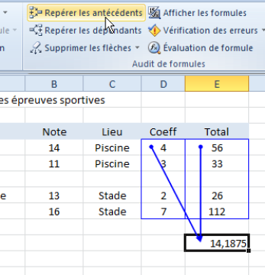
 |  | Excel vous offre un moyen très efficace de repérer d'un seul coup toutes les cellules concernées par une formule. Pour cela, sélectionnez cette dernière et activez le menu Formules.
 |  | Dans la zone Audit de formules, cliquez sur Repérer les antécédents. Excel trace des flèches bleues de la formule vers toutes les cellules qu'elle utilise.
 |  | Dans le même ordre d'idées, le bouton Repérer les dépendants affiche toutes les formules de calcul qui exploitent une cellule donnée. Cliquez sur Effacer les flèches pour supprimer ces repères.

 |  | Faites un audit en profondeur
 |  | 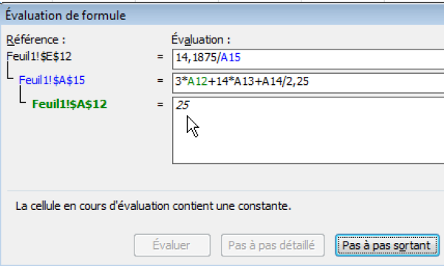
 |  | Si tous les outils précédents ne vous ont pas permis de repérer l'erreur dans votre formule, ou si cette dernière est très longue, nous vous proposons un autre outil.
 |  | Sélectionnez la formule et, dans le menu Formules, cliquez sur Evaluation de formule. La fenêtre qui s'affiche présente le détail de la formule sous forme de blocs, chaque bloc correspondant à un des arguments de l'expression calculée.
 |  | Pointez un bloc et cliquez sur Pas-à-pas détaillé : Excel affiche le détail des cellules concernées par ce bloc, leur contenu, et le résultat de l'opération.
 |  | Si certaines de ces cellules sont elles-mêmes des formules, vous pourrez, toujours avec le bouton Pas-à-pas détaillé, « descendre » dans les niveaux les plus profonds de votre formule, comme dans l'arborescence d'un disque dur. Le tableur affiche toujours, dans la fenêtre, la valeur numérique du bloc en cours d'examen. L'outil n'est pas facile à maitriser, mais très puissant.

 |  | Par Etienne Oehmichen

 |  | Auditer et espionner des formules sous Excel
 |  | 21-Nov-15
 |  | Par: Agnès Taupin

 |  | Dans un tableau Excel long et complexe où les formules s’imbriquent, découvrez comment trouver en quelques clics les relations entre les équations grâce aux icônes du groupe Audit des formules. Puis ajoutez une fenêtre Espion pour surveiller les valeurs sensibles !
 |  | Réaliser un audit classique de formule
 |  | >>Pour afficher le contenu d’une cellule : sélectionner une cellule et observer la valeur (texte, donnée chiffrée ou formule) qui s’affiche dans la Barre de formule. Si la cellule contient une formule, celle-ci est visible dans la Barre de formule. Elle débute par le signe égal. Parfois, elle est encadrée par des parenthèses. Dans ce cas, les arguments de la fonction sont séparés par des points virgules. Exemple : =SI(…;… ;…).
 |  | >>Pour auditer une formule : sur la Barre de formule, cliquer sur ou devant un argument (c’est-à-dire devant un point virgule). Tous les arguments exprimés sont colorés. Sur la feuille Excel, chaque couleur correspond à une cellule ou un groupe de cellules encadrée(s) par la même couleur (le bleu avec le bleu, le vert avec le vert). Sur la feuille de calcul, une sélection peut être déplacée par un simple cliqué-glissé. Ce qui permet de corriger la sélection et la formule par la même occasion.
 |  | 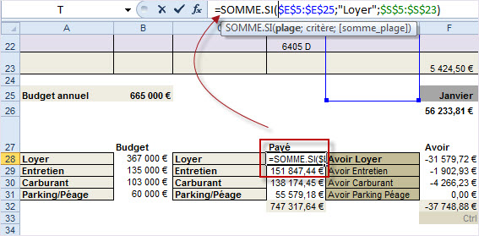
 |  | Audit d’une formule SOMME.SI qui additionne les valeurs contenues dans la plage de cellules S5:S23 sous condition de trouver le mot « Loyer » dans la plage de cellules E5:E25
 |  | Repérer les antécédents ou les dépendants
 |  | >>Pour repérer les antécédents d’une formule (d’où proviennent les données chiffrées) : sélectionner la cellule à auditer mais ne pas cliquer sur la barre de formules. Activer, sur le ruban, l’onglet Formules puis repérer le groupe de commandes Audit des formules. Là, cliquer sur l’icône Repérer les antécédents. Pour visualiser toutes les liaisons, cliquer à nouveau sur cette icône.
 |  | >>Pour repérer les dépendants d’une formule (dans quelles formules sont-elles utilisées) : cliquer sur l’icôneRepérer les dépendants.
 |  | >>Pour supprimer tous les repères : cliquer sur l’icône Supprimer les flèches.

 |  | 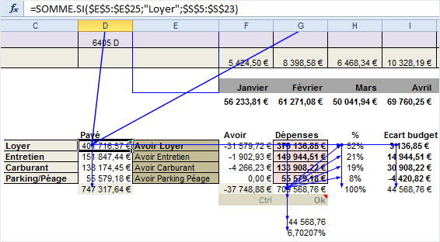
 |  | Audit de la cellule D28 avec affichage de ses antécédents et de ses dépendants
 |  | Evaluer une formule
 |  | >>Pour évaluer une formule en pas à pas détaillé (cascade) : sélectionner la cellule à auditer mais ne pas cliquer sur la barre de formules. Activer, sur le ruban, l’onglet Formules puis repérer le groupe de commandes Audit des formules. Là, cliquer sur l’icône Évaluation de formule puis sur le bouton Évaluer. Si le bouton Pas à pas détaillé est actif, le cliquer à nouveau et ainsi de suite.
 |  | >>Pour visualiser les résultats : cliquer sur l’icône Pas à pas sortant.
 |  | >>Pour afficher le résultat de l’expression soulignée, cliquer sur le bouton Évaluer. Le résultat le plus récent apparaît en italique.
 |  | 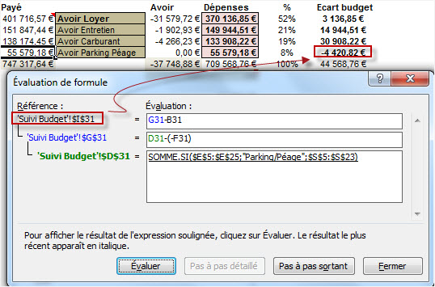

 |  | Utiliser la fenêtre Espion
 |  | >>Pour surveiller le contenu d’une cellule (ou plusieurs cellules) dès l’ouverture du fichier : activer, sur le ruban, l’onglet Formules puis repérer le groupe de commandes Audit des formules. Là, cliquer sur l’icône Fenêtre Espion. Une boîte de dialogue éponyme s’affiche. Cliquer sur l’icône Ajouter un espion, la boîte de dialogue éponyme s’affiche. Cliquer sur la cellule a espionner puis sur le bouton Ajouter.
 |  | >>Pour ajouter d’autres espions : cliquer sur Ajouter un espion, et ainsi de suite.
 |  | >>Pour supprimer un espion : sélectionner l’espion dans la Fenêtre Espion et cliquer sur le bouton Supprimer un espion.
 |  | 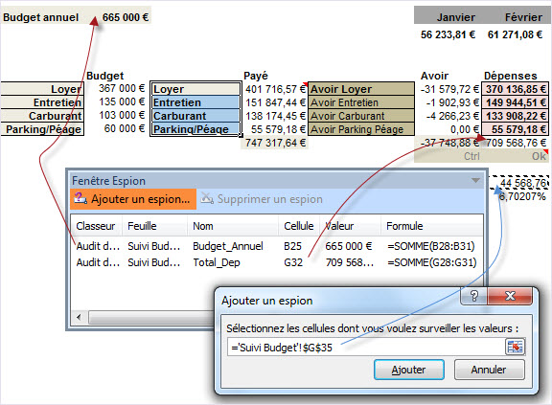
 |  | Informations clés espionnées dans la feuille Suivi du budget (ici : le budget annuel, les dépenses et l’écart). La Fenêtre Espion peut ou non rester visible à l’écran, selon votre choix.

